サンプルの発送方法
サンプル発送準備の注意事項
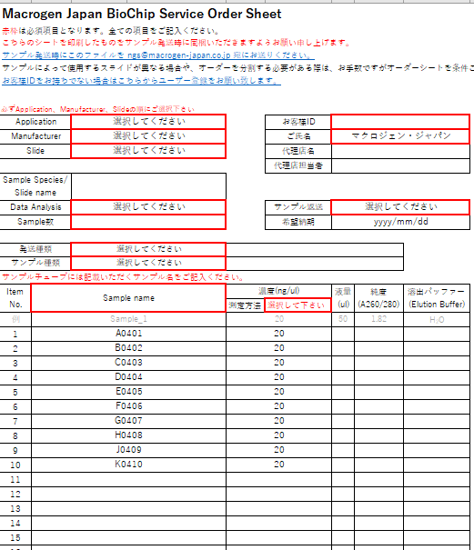
Sample nameとチューブの蓋に記載のIDを
一致させてください。
なるべく小箱を使用し左詰めに入れてください。
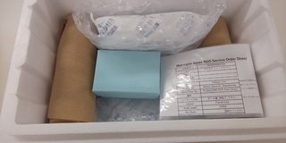
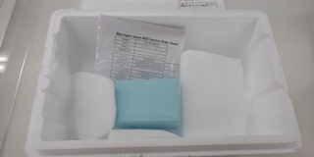
DNA/調整済ライブラリの場合
保冷剤を使用
ドライアイスを使用
RNA/組織/細胞サンプルの場合
オーダーシートを同梱
緩衝材を入れる

１）弊社で指定するチューブはございませんが、なるべく1.5mlもしくは2mlチューブをお使いください。

２）チューブの蓋にはSample nameを記載してください。完全一致させるようお願い致します。
記号や日本語の記載は行わず、アルファベットもしくは数字でご記載をお願い致します。

３）液量は可能な限り多めにご準備をお願い致します。微量の場合、輸送時に蒸発する場合がございます。

４）チューブに破損が無いことを確認し、チューブの蓋はしっかりと締めてください。

５）チューブはなるべく小箱に【BioChip information】シートにご記載の順に並べて入れ、緩衝材で保護してください。
小箱やチューブ立てが無い場合は緩衝材で十分にくるんでご送付をお願い致します。
緩衝材が無い場合、ドライアイスや保冷材にチューブが挟まり、チューブが破損する可能性がございます。

６）サンプルがDNA/調整済ライブラリの場合はスチロールボックスに保冷剤を同梱してください。 | ※Sample nameはイメージとなります。
サンプルがRNAもしくは組織/細胞サンプルの場合はスチロールボックスにドライアイスを十分同梱してください。
 | サンプル発送費用
７）サンプルをご送付の際には、 BioChip information Sheetを印刷頂いたものを同梱してください。 | ・サンプルは着払いでお送りいただけます。
 | ・弊社へサンプルを送付される際、海外からの輸送や特殊・高額な輸送方法（臨床検体用の専門輸送等）は、
８）17サンプル以上ある場合はSaｍple information Sheetも印刷頂いたものを同梱してください。 | お客様のご負担（元払い）でお願い致します。
 | ※通常輸送はヤマト運輸/佐川急便/ゆうパック/日通航空等の基本クール宅配便を想定しております。
９）輸送時の揺れによる衝撃をやわらげるため、緩衝材でしっかりスペースを埋めてください。
 | サンプルの発送先住所、電話番号
10）作成いただいたオーダーシートはngs@macrogen-japan.co.jp宛に電子ファイルもお送りください。 | 〒135-0064
 | 東京都江東区青海2丁目4番32号
 | タイム24ビル16F
 | ㈱マクロジェン・ジャパン BioChipサービス係行
 | Tel:03-5962-1124 Fax:03-5962-1128

 | 土日・祝日のサンプル受け取りができません。平日の昼間着でお送りください。
 | DNAサンプルは冷蔵便でお送りいただけます。
 | RNAサンプルは必ず冷凍便でお送りください。

